Hinweise
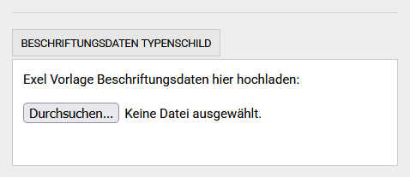
Links zu den Typenschildern im Shop
Typenschild Var.14 | https://www.typenschild.online/de/var-14-typenschild-anhaenger-kfz-beschriftet.html

Bei der Bestellung diese Datei im Format .xlsx hier hochladen Die anderen Felder brauchen dann nicht ausgefüllt werden Die Typenschilder werden in der vorgegebenen Sequenz geliefert

